2020_08_data
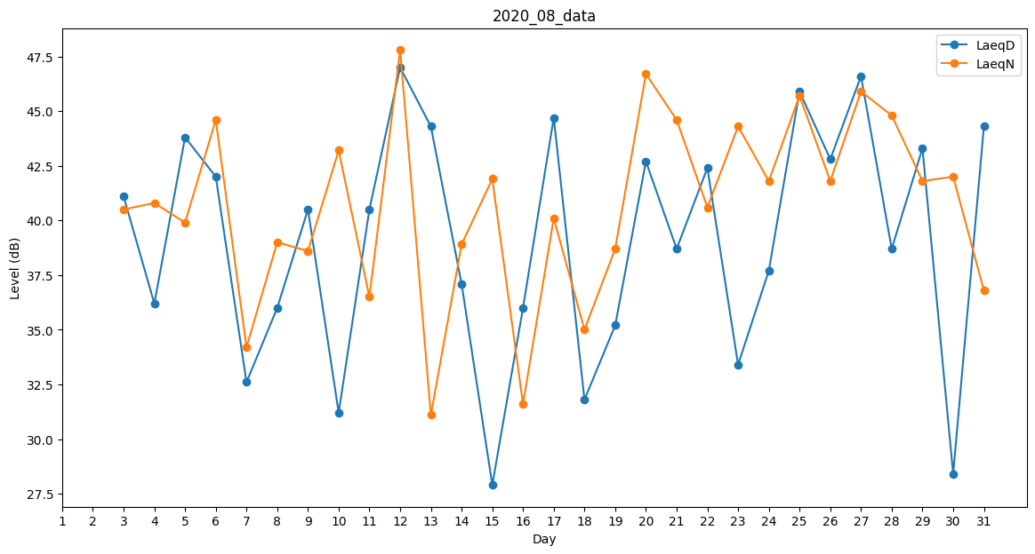
Day | LaeqD | LaeqN
1 | 38.7 | 0
2 | 0 | 44.3
3 | 41.1 | 40.5
4 | 36.2 | 40.8
5 | 43.8 | 39.9
6 | 42 | 44.6
7 | 32.6 | 34.2
8 | 36 | 39
9 | 40.5 | 38.6
10 | 31.2 | 43.2
11 | 40.5 | 36.5
12 | 47 | 47.8
13 | 44.3 | 31.1
14 | 37.1 | 38.9
15 | 27.9 | 41.9
16 | 36 | 31.6
17 | 44.7 | 40.1
18 | 31.8 | 35
19 | 35.2 | 38.7
20 | 42.7 | 46.7
21 | 38.7 | 44.6
22 | 42.4 | 40.6
23 | 33.4 | 44.3
24 | 37.7 | 41.8
25 | 45.9 | 45.7
26 | 42.8 | 41.8
27 | 46.6 | 45.9
28 | 38.7 | 44.8
29 | 43.3 | 41.8
30 | 28.4 | 42
31 | 44.3 | 36.8

